关系图
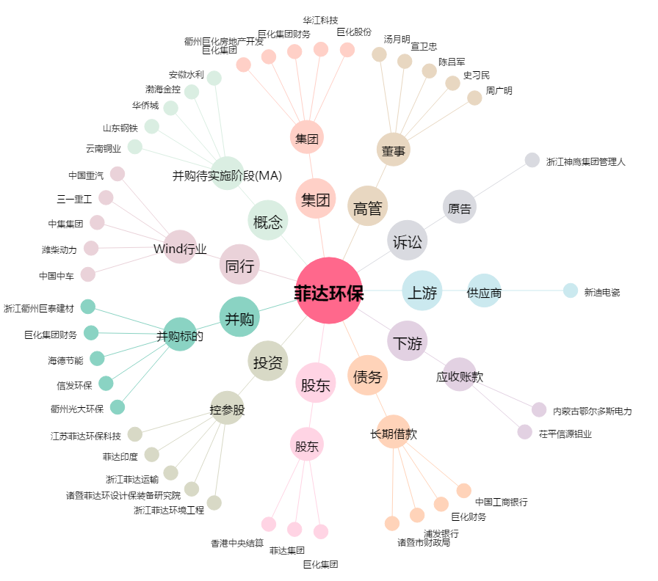
菲达环保[600526.SH] - 关系概览图

